1.IDENTIFICACION
INFORMACIÓN GENERAL |  | INFORMACIÓN DEL ESTUDIO RESPECTIVO
 |  | NODO NÚMERO |  |  |  |  | 26983
 |  | INFORME NÚMERO |  |  |  |  | 367
CONTRATISTA | UNIÓN TEMPORAL MOVILIDAD 2014 | ORDEN DE TRABAJO No. |  |  |  |  | PROGRAMACION BASICA
 |  | FECHA DE LA ORDEN DE TRABAJO |  |  |  |  | -
 |  | FECHA DE LA TOMA DE INFORMACIÓN |  |  |  |  | 180314
 |  | DÌA DE LA SEMANA
OBJETO DEL CONTRATO | REALIZAR LA TOMA DE INFORMACIÓN DE CAMPO, COMO INSUMO DEL PROGRAMA DE MONITOREO, SEGUIMIENTO Y PLANEACIÓN DEL TRÁNSITO Y EL TRANSPORTE DE BOGOTA D.C | TIPO DE ESTUDIO |  |  |  |  | VOLÚMENES POR TIPO DE VEHÍCULO
 |  | NOMBRE DEL ARCHIVO |  |  |  |  | 26983_KR_13_X_AC_63_140318_VOL_V1.xlsx
 |  | CÓDIGO DEL ESTUDIO |  |  |  |  | VOL
 |  | LUGAR DE LA TOMA DE INFORMACIÓN
NÚMERO DE CONTRATO | 2072-2013 | COORDENADA X |  |  |  |  | LONGITUD
 |  | COORDENADA Y |  |  |  |  | LATITUD

FECHA DE INICIO DEL CONTRATO | 22-01-2014 | PROFESIONALES RESPONSABLES
 |  | CONSULTOR (DIRECTOR) |  |  |  |  | ING. MSC. SANDRA LUCIA NAVAS TEQUIA
 |  | CONSULTOR (COORDINADOR GENERAL) |  |  |  |  | ING. MSC. LUIS FERNANDO RUBIANO BARRERO
INTERVENTORÍA | UNIVERSIDAD NACIONAL DE COLOMBIA | CONSULTOR (EXPERTO EN TRÁNSITO Y TRANSPORTE) |  |  |  |  | ING. ESP. DIANA PAOLA PARADA
 |  | CONSULTOR (ING ANÀLISIS) |  |  |  |  | ING. ESP. FERNANDO BECERRA
 |  | INTERVENTORÍA (DIRECTOR) |  |  |  |  | ING. MSC. ARTURO ZARATE
 |  | INTERVENTORÍA (ESPECIALISTA) |  |  |  |  | ING. MSC. WILLIAM CASTRO
 |  | INTERVENTORÍA (RESIDENTE) |  |  |  |  | ING. JOSÉ EDWIN TORRES
OBJETO DEL CONTRATO | INTERVENTORÍA TÉCNICA, ADMINISTRATIVA Y FINANCIERA PARA LA TOMA DE INFORMACIÓN DE CAMPO COMO INSUMO DEL PROGRAMA DE MONITOREO, SEGUIMIENTO Y PLANEACIÓN DEL TRÁNSITO Y TRANSPORTE DE BOGOTÁ D.C. | SUPERVISOR SECRETARIA MOVILIDAD |  |  |  |  | ING. FABIAN GONZALEZ

 |  | VERSIONES DEL ESTUDIO
 |  | NÚMERO |  | FECHA | OBSERVACIONES
NÚMERO DE CONTRATO | 2072-2013 | Versión 0 |  | 25/03/14
 |  | Versión 1 |  | 04/04/14 | SE INCLUYERON LAS OBSERVACIONES DE LA INTERVENTORÍA SEGÚN COMUNICADO FI-INT-CMTTUB14-114-14. SE DA RESPUESTA MEDIANTE COMUNICADO ICV-187-C-184. En la hoja 1.identificacion se incluyó el número de informe. En la hoja 2.Base se revisaron los valores registrados, para los periodos: 18:15-18:30 horas para autos del movimiento 1, donde se evidencia un salto significativo en el flujo vehicular, debido a que se presenta congestión vehicular a partir de las 18:00 horas, tal como se había indicado en obs3ervaciones de toma de la información; a las 15:00-15:45 horas, movimiento 1 de buses y 19:00-19:45 horas para motos y bicicletas en el movimiento 3, donde se corrigieron los valores registrados debido a errores de digitación.
 |  | Versión 2
FECHA DE INICIO DEL CONTRATO | 21-01-2014 | Versión 3

 |  | DESCRIPCIÓN DE LA TOMA DE INFORMACIÓN
 |  | TIPO DE VEHÍCULO | FACTOR DE EQUIVALENCIA | MOVIMIENTOS AFORADOS |  |  | No. DE PERÍODOS | HORA
ESQUEMA |  |  |  | ACCESO | LENTA | RÁPIDA | HORARIO DEL PERÍODO No. 1 | 22:00-06:00
 |  | L | 1 | NORTE | 1 |  | HORARIO DEL PERÍODO No. 2 | 06:00-14:00
 |  | C | 2 | SUR |  |  | HORARIO DEL PERÍODO No. 3 | 14:00-22:00
 |  |  |  | OCCIDENTE | 3 |  | No. DE HORAS TOMADAS |  | 24
 |  | BT | 2 | ORIENTE |  |  | HORARIO DE LA TOMA DE INFORMACIÓN |  | 22:00-22:00
 |  | B | 2 |  |  |  | No. DE EQUIPOS UTILIZADOS |  | 5
 |  |  |  | OBSERVACIONES DE LA TOMA DE INFORMACIÒN
 |  | AL | 2 | OBSERVACION |  |  |  |  |  | ACCESO
 |  | AT | 2.5 | EN EL PERIODO DE LAS 15:45-16:15 HORAS, SE PRESENTA CONGESTIÓN VEHICULAR DEBIDO A CHOQUE EN LA INTERSECCIÓN. |  |  |  |  |  | TODOS
 |  | BA | 2.5 | A LAS 16:15 HORAS, SE PRESENTA UNA DISMINUCIÓN EN EL FLUJO VEHICULAR DE LIVIANOS, SIN CAUSA APARENTE. |  |  |  |  |  | TODOS
 |  | ESP | 2 | EN LOS PERIODOS DE LAS 18:00-18:50 Y 19:45-20:15 HORAS, SE PRESENTA CONGESTIÓN VEHICULAR EN LA INTERSECCIÓN. |  |  |  |  |  | TODOS
 |  | INT | 2 | A PARTIR DE LAS 05:45 Y EN EL PERIODO DE LAS 17:15-17:45 HORAS, AUMENTA EL FLUJO VEHICULAR DEBIDO A LA HORA PICO DEL DÍA. |  |  |  |  |  | TODOS
 |  | C2P | 2.5 | EN EL PERIODO DE LAS 18:00-18:45 HORAS EL FLUJO DE MOTOS AUMENTA DEBIDO A PRESENCIA DEL ESMAD EN LA ZONA. |  |  |  |  |  | TODOS
 |  | C2G | 2.5 | CIRCULACIÓN DE BUS PADRÓN EN EL PERIODO DE LAS 16:25-20:15 HORAS, POR REVERSIBLE DE LA CARRERA SÉPTIMA. |  |  |  |  |  | TODOS
 |  | C3-C4 | 2.5
 |  | C5 | 2.5
 |  | >C5 | 2.5
 |  | M | 0.5
 |  | BIC | 0.3

 |  | ANALISIS PUNTUAL
 |  | LA INTERSECCIÓN DE LA AVENIDA CARRERA 13 CON AVENIDA CALLE 63 (AVENIDA JOSE CELESTINO MUTIS) SE ENCUENTRA UBICADA EN EL SECTOR CENTRO DE LA CIUDAD, EN LA LOCALIDAD DE TEUSAQUILLO. LA AVENIDA CARRERA 13 ESTÁ CONFORMADA POR UNA CALZADA DE ÚNICO SENTIDO DE CIRCULACIÓN (NORTE-SUR), CUENTA CON TRES CARRILES PARA TRÁFICO MIXTO (INCLUYE TPC). LA CALLE 63 ESTÁ COMPUESTA POR UNA CALZADA DE ÚNICO SENTIDO DE CIRCULACIÓN (OESTE-ESTE) Y CUENTA CON TRES CARRILES PARA TRÁFICO MIXTO (INCLUYE TPC). EL PASO DE LA AVENIDA CALLE 63 ES A NIVEL CON LA AVENIDA CARRERA 13. EL VOLUMEN TOTAL AFORADO DURANTE EL DÍA MARTES 18 DE MARZO DE 2014 FUE DE 45.799 VEHÍCULOS MIXTOS, COMPUESTOS DE LA SIGUIENTE MANERA: EL 64,0% CORRESPONDEN A VEHÍCULOS LIVIANOS, EL 16,6% MOTOS, EL 16,1% A TRANSPORTE PÚBLICO COLECTIVO (COLECTIVOS, BUSETA / BUSETON, BUSES) Y EL 2,0% A VEHÍCULOS DE CARGA. LOS PERÍODOS DE MÁXIMA DEMANDA SE PRESENTAN ENTRE LAS 07:15-08:15 Y 17:15-18:15 HORAS. LA HORA PICO TOTAL DE LA INTERSECCIÓN SE REGISTRA ENTRE LAS 07:15-08:15 HORAS, PERIODO EN EL QUE SE MOVILIZA UN TOTAL DE 3.291 VEHÍCULOS MIXTOS, DE LOS CUALES EL 59,3% CORRESPONDE A VEHÍCULOS LIVIANOS, EL 24,6% MOTOS, EL 13,5% A TRANSPORTE PÚBLICO COLECTIVO, EL 1,1% A TRANSPORTE DE CARGA Y FINALMENTE LAS BICICLETAS CON UNA PARTICIPACIÓN DEL 1,5%.

 |  | REGISTRO FOTOGRÁFICO
 |  | 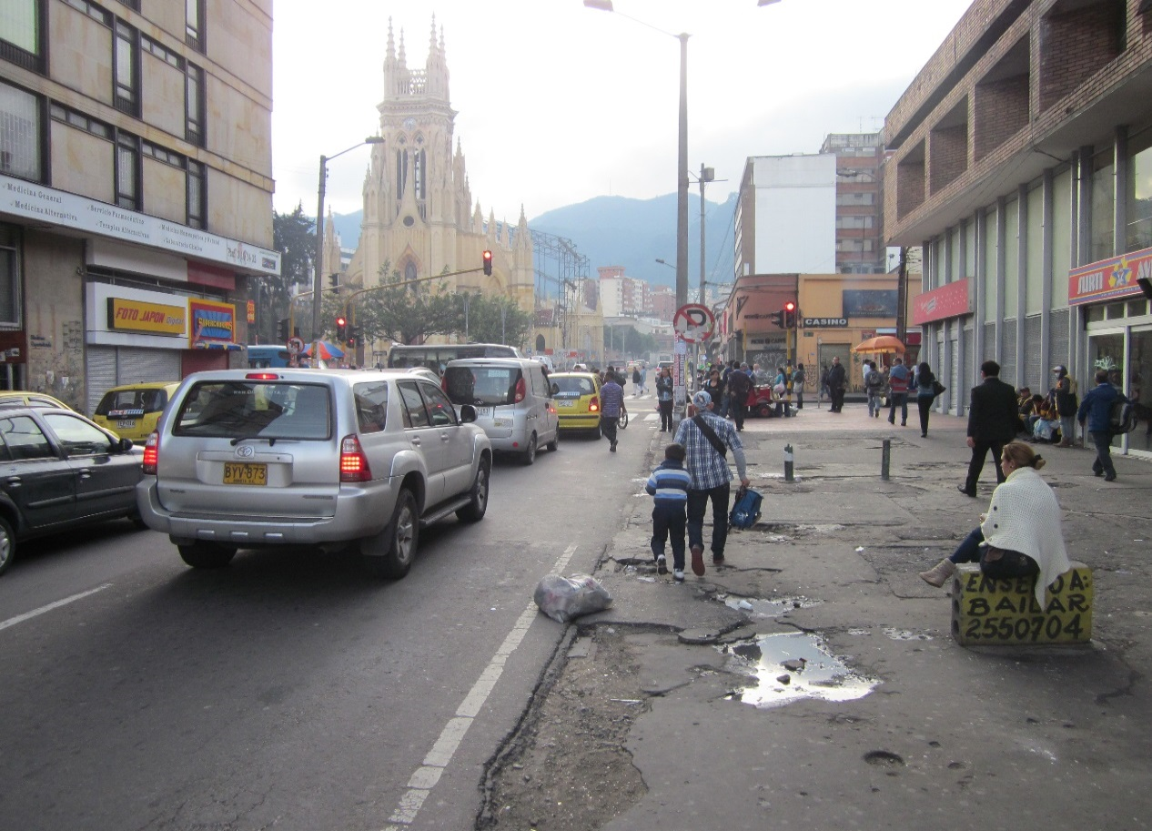

 |  | ACCESO OCCIDENTE

